PERGUNTAS
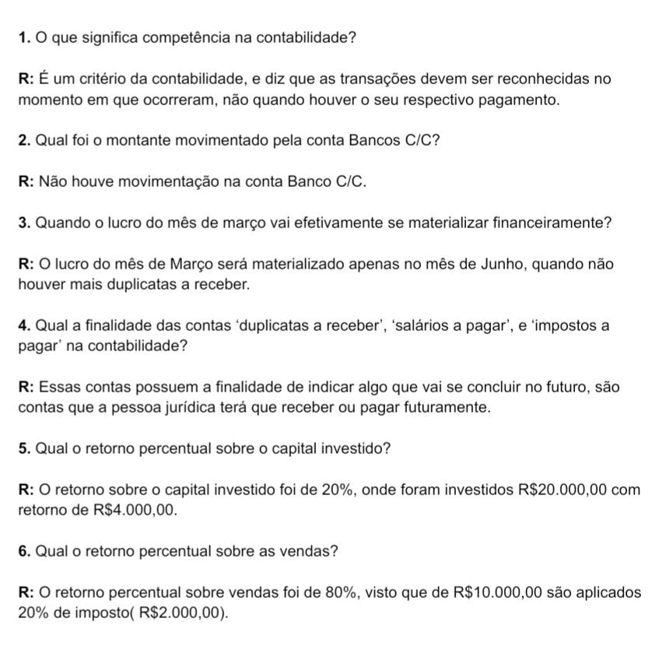

07 - CONTROLE DE DUPLICATAS A RECEBER
MÊS | ABRIL | MAIO | JUNHO | TOTAL
Duplicatas a Receber | R$ 5,000.00 | R$ 2,500.00 | R$ 2,500.00 | R$ 10,000.00

